画面イメージ
詳細設計書 |  |  |  | 論理名称 |  | K001 | システムID | KS | 改訂日 | 2022-10-06
 |  |  |  | 物理名称 |  | 在庫情報登録 | システム名称 | 倉庫管理システム | 改訂者 | 司徒

画面イメージ

 |  |  |  |  |  |  |  |  |  |  | 入力欄
 | 在庫ID |  | ＯＯＯ（６桁まで） |  |  |  |  |  |  |  |  | 在庫ID
 |  |  |  |  |  |  |  |  |  |  |  |  |  | 英数6桁まで入力
 | *在庫名称 |  | ＢＢ（50桁まで） |  |  |  |  |  |  |  |  | 在庫名称
 |  |  |  |  |  |  |  |  |  |  |  |  |  | 50桁まで入力
 | *単位 |  |  |  | 1.個 |  |  |  |  |  |  | 備考：
 |  |  |  |  |  |  |  |  |  |  |  |  |  | 200桁まで入力
 | 備考 |  | ＢＢＢＢＢＢＢＢ（最大２００桁まで）
 |  |  |  |  |  |  |  |  |  |  | コンボボックス
 |  |  |  |  |  |  |  |  |  |  |  | 単位：
 |  | 登録 |  | 閉じる |  |  |  |  |  |  |  |  |  | DBから検索、選択できる

在庫名称は必須入力のため、再度ご確認ください。
 |  |  |  |  |  |  |  |  |  |  | ボタン
 |  |  |  |  |  |  |  |  |  |  |  | 登録（在庫情報一覧へ遷移）
 |  |  |  |  |  |  |  |  |  |  |  |  | 画面内容にもって、在庫情報TBLへ登録処理を実施する
 |  |  |  |  |  |  |  |  |  |  |  | 閉じる
在庫単位は必須入力のため、再度ご確認ください。
 |  |  |  |  |  |  |  |  |  |  |  |  | 画面を閉じる在庫情報一覧へ遷移

 |  |  |  |  |  |  |  |  |  |  | 採番処理：（前画面で、追加ボタン押下時）
 |  |  |  |  |  |  |  |  |  |  |  | 在庫IDを在庫情報の在庫IDから最大値を取得し、１をプラスして画面表示とする

 |  |  |  |  |  |  |  |  |  |  | チェック処理：
 |  |  |  |  |  |  |  |  |  |  |  | （前画面で、追加ボタン押下時）在庫ID一意制約チェックを実施し、重複のある場合は、エラーメッセージを表示する
 |  |  |  |  |  |  |  |  |  |  |  | 在庫名称、在庫単位を対象に、必須チェックを実施する
 |  |  |  |  |  |  |  |  |  |  |  | 各項目に対して、桁数のチェックを実施し、問題あった場合は、エラーメッセージを表示する

 |  |  |  |  |  |  |  |  |  |  | エラー/警告メッセージ表示処理：
 |  |  |  |  |  |  |  |  |  |  |  | 在庫名称一意制約チェックを実施し、入力しない場合は、以下のメッセージを表示

 |  |  |  |  |  |  |  |  |  |  | 必須チェック
 |  |  |  |  |  |  |  |  |  |  |  | 「在庫名称は必須入力のため、再度ご確認ください。」
 |  |  |  |  |  |  |  |  |  |  |  | 「在庫単位は必須選択のため、再度ご確認ください。」

IO関連
詳細設計書 |  | 論理名称 |  | K001 |  |  | システムID | KS |  | 改訂日 | 2022-10-06
 |  | 物理名称 |  | 在庫情報登録 |  |  | システム名称 | 倉庫管理システム |  | 改訂者 | 司徒

I/O関連図

在庫情報登録
在庫情報一覧
 |  |  |  |  |  |  |  |  | 登録ボタン

 |  |  |  |  |  |  |  |  | 閉じるボタン

パラメータ一覧
No | 論理名称 |  | 物理名称 |  | I/O | 備考
1 | 在庫ID |  | id |  | I/O | 既存の在庫IDを在庫情報テーブル(t_stock)から読み取って、重複しているかどうかを判断する
2 | 在庫名称 |  | name |  | I | 在庫情報テーブル(t_stock)に登録する
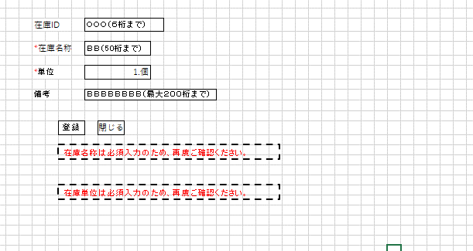
3 | 単位 |  | unit_id |  | I/O | 単位マスタ(m_unit)テーブルの中に全部選択できる単位を読み取る
4 | 備考 |  | remarks |  | I | 在庫情報テーブル(t_stock)に登録する
5
6
7
8
9
テーブル一覧
No | 論理名称 |  | 物理名称 |  | I/O | 備考
1 | t_stock |  | 在庫情報 |  | I/O | 1. 既存の在庫IDを在庫情報テーブル(t_stock)から読み取って、重複しているかどうかを判断する
 |  |  |  |  |  | 2. 新しく在庫情報を在庫情報テーブル(t_stock)に登録する
2 | m_unit |  | 単位マスタ |  | O | 単位マスタ(m_unit)テーブルの中に全部選択できる単位を読み取る
3
4
5
6
7
8
ファイル一覧
No | 論理名称 |  | 物理名称 |  | I/O | 備考
1
2
3
4
5
6
7
8
9

